安装
Linux下安装与配置Maven
 | 一、简介
 | Maven是意第绪语，意思是“知识的积累者”，最初是为了简化Jakarta Turbine项目中的构建过程。有几个项目，每个项目都有自己的Ant构建文件，所有项目都略有不同。JAR已检入CVS。我们想要一种标准的方式来构建项目，清晰地定义项目的组成，一种简单的方式来发布项目信息，以及一种在多个项目中共享JAR的方式。
 | 结果是一个可以用于构建和管理任何基于Java的项目的工具。我们希望我们已经创建了一些东西，可以使Java开发人员的日常工作更加轻松，并且通常有助于理解任何基于Java的项目。
 | 二、准备工作
 | 1.需要准备一台服务器，大家可以在网上买，个人学习的话还是建议大家去安装一个虚拟机，去装一个Linux系统。关键字点击跳转：虚拟机安装教程 Linux安装教程
 | 2.需要准备一个远程连接工具，连接到Linux系统，作者采用的是：Xshell 工具 （注意：Xshell下载地址翻到本文最下面）。
 | 3.maven官方下载地址如下：（注意：maven下载地址翻到本文最下面）
 |  | https://maven.apache.org/download.cgi
 | 三、开始安装(注意：下图哪个步骤不会配置，翻到最下面进群学习)
 | 1.将下载好的maven安装包放在磁盘的 /usr/local/ 目录下
 | 2.解压apache-maven-3.6.3-bin.tar.gz文件。
 | tar -zxvf apache-maven-3.6.3-bin.tar.gz
 | 3.配置maven仓库，设置阿里镜像仓库，一定要配置一下，国内的下载jar快些，首先进入cd apache-maven-3.6.3目录，创建仓库存储目录，mkdir ck。如下图：
 | cd apache-maven-3.6.3 #进入apache-maven-3.6.3目录
 | mkdir ck #创建ck目录

 | 4.进入cd conf目录，编辑 vi settings.xml文件，找到·localRepository下面复制一行加上<localRepository>/usr/local/apache-maven-3.6.3/ck</localRepository>，
 | 在找到mirror 加上阿里的仓库配置，配置完成报错退出，如下图：
 | cd conf # 进入conf目录
 | vi settings.xm # settings.xm文件
 | <localRepository>/usr/local/apache-maven-3.6.3/ck</localRepository>

 | <mirror>
 | <id>alimaven</id>
 | <name>aliyun maven</name>
 | <url>http://maven.aliyun.com/nexus/content/groups/public/</url>
 | <mirrorOf>central</mirrorOf>
 | </mirror>

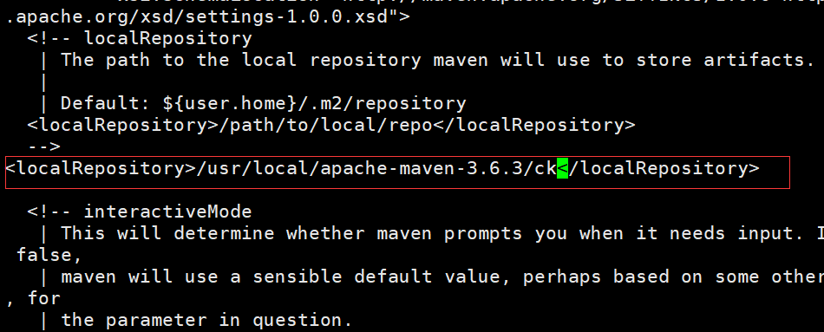

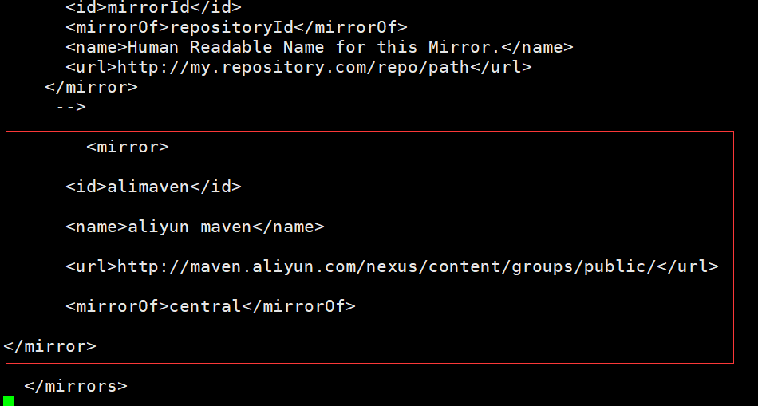

 | 5.配置maven环境变量，编辑：vi /etc/profile 文件，翻到最后一行加上 export MAVEN_HOME=/usr/local/apache-maven-3.6.3 export PATH=$PATH:$MAVEN_HOME/bin 保存退出，如下图：
 |  | 注：分隔符为冒号！！
 | vi /etc/profile
 | export MAVEN_HOME=/usr/local/apache-maven-3.6.3
 | export PATH=$PATH:$MAVEN_HOME/bin

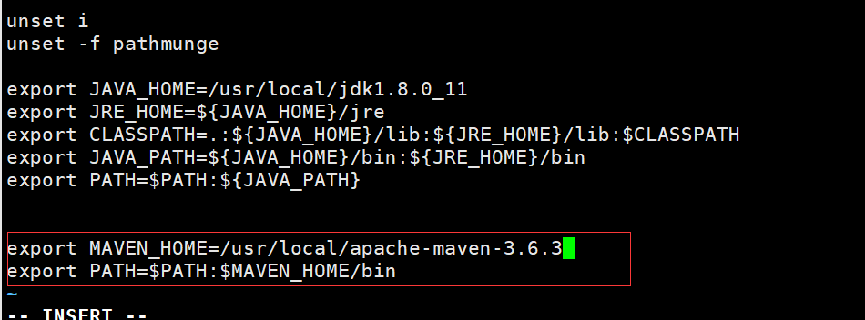

 | 6.重新加载一下，source /etc/profile 使新增配置生效，如下：
 | source /etc/profile

 | 7.到此以安装完成，测试一下，输入命令：mvn -v ，如下：
 | mvn -v

配置
Maven命令：
 | mvn clean ：清除目标目录的内容。
 | mvn compile ：把已编译的文件放到目录目录中。
 | mvn test ：运行单元测试。
 | mvn package：将已经编译好的或其他文件打包。
 | mvn integration-test ：运行交互测试（获取额外资源）。
 | mvn install ：安装JAR到本地MVN仓库。
 | Each Java project that wants to use Maven places a pom.xml file in the root directory of the project.

修改Maven配置文件：
 | 路径：注.m2是个隐藏目录，可以在home目录下，选中【Show Hidden Files】复选框显示出来。
 |  | home/.m2/settings.xml
 | 1、下载路径：
 |  | https://github.com/PredixDev/predix-rmd-ref-app/blob/master/docs/settings.xml
 |  | 点击【Raw】后，右击另存为，保存该文件到上述目录（如果目录没有，需要手工创建）。
 | 2、修改服务器配置：
 | 以下红色部分需要手工修改。注意，密码是加密后的，可以用你的predix账号登录后，
 | https://artifactory.predix.io/artifactory/webapp/#/login
 | 点击右上方的用户名，在Current Password文本框中输入你的predix账号密码，然后点击Unlock，再点击下方的眼睛图标，会显示出来加密后的密码，
 | 用该密码替换以下的password节点中的内容即可。
 | <servers>
 | <server>
 | <id>predix.repo</id>
 | <username>your.predix.io.username</username>
 | <password>your.encrypted.password</password> <!-- Obtained from https://artifactory.predix.io -->
 | </server>
 | </servers>

查看maven版本：
 | $mvn --version
使用Maven构建和打包代码：
 | $mvn clean package
强制 maven 下载最新的快照:
 | $mvn clean package -U

Maven 使用原型（archetype）插件创建工程：
 | $mvn archetype:generate
 | -DgroupId=com.companyname.bank
 | -DartifactId=consumerBanking
 | -DarchetypeArtifactId=maven-archetype-quickstart
 | -DinteractiveMode=false

Maven的目录结构：
 | main目录下是项目的主要代码，test目录下存放测试相关的代码
 | 编译输出后的代码会放在target目录下
 | src/main/java下存放Java代码，src/main/resources下存放配置文件
 | 这里没有webapp，Web项目会有webapp目录，webapp下存放Web应用相关代码
 | pom.xml是Maven项目的配置文件

 | Apache Maven 是一套软件工程管理和整合工具。基于工程对象模型（POM）的概念，通过一个中央信息管理模块，Maven 能够管理项目的构建、报告和文档。
Maven - 环境配置
 | Maven 是一个基于 Java 的工具，所以要做的第一件事情就是安装 JDK。
 | Maven 自身安装需要大约 10 MB 空间。除此之外，额外的磁盘空间将用于你的本地 Maven 仓库。你本地仓库的大小取决于使用情况，但预期至少 500 MB
 | 详细见以下网址：
 | https://www.w3cschool.cn/maven/j3x41ht2.html
 | Maven - POM

 | POM 代表工程对象模型。它是使用 Maven 工作时的基本组建，是一个 xml 文件。它被放在工程根目录下，文件命名为 pom.xml。
 | POM 包含了关于工程和各种配置细节的信息，Maven 使用这些信息构建工程。
 | POM 也包含了目标和插件。当执行一个任务或者目标时，Maven 会查找当前目录下的 POM，从其中读取所需要的配置信息，然后执行目标。能够在 POM 中设置的一些配置如下：
 | project dependencies
 | plugins
 | goals
 | build profiles
 | project version
 | developers
 | mailing list
 | 在创建 POM 之前，我们首先确定工程组（groupId），及其名称（artifactId）和版本，在仓库中这些属性是工程的唯一标识。

 | POM 举例

 | <project xmlns="http://maven.apache.org/POM/4.0.0"
 | xmlns:xsi="http://www.w3.org/2001/XMLSchema-instance"
 | xsi:schemaLocation="http://maven.apache.org/POM/4.0.0
 | http://maven.apache.org/xsd/maven-4.0.0.xsd">
 | <modelVersion>4.0.0</modelVersion>

 | <groupId>com.companyname.project-group</groupId>
 | <artifactId>project</artifactId>
 | <version>1.0</version>

 | </project>

 | 需要说明的是每个工程应该只有一个 POM 文件。
 | 所有的 POM 文件需要 project 元素和三个必须的字段：groupId, artifactId,version。
 | 在仓库中的工程标识为 groupId:artifactId:version
 | POM.xml 的根元素是 project，它有三个主要的子节点：

 | 节点 | 描述
 | groupId | 这是工程组的标识。它在一个组织或者项目中通常是唯一的。例如，一个银行组织 com.company.bank 拥有所有的和银行相关的项目。
 | artifactId | 这是工程的标识。它通常是工程的名称。例如，消费者银行。groupId 和 artifactId 一起定义了 artifact 在仓库中的位置。
 | version | 这是工程的版本号。在 artifact 的仓库中，它用来区分不同的版本。例如：
 |  | com.company.bank:consumer-banking:1.0
 |  | com.company.bank:consumer-banking:1.1.
 | Super POM

 | 所有的 POM 都继承自一个父 POM（无论是否显式定义了这个父 POM）。父 POM 也被称作 Super POM，它包含了一些可以被继承的默认设置。
 | Maven 使用 effective pom（Super pom 加上工程自己的配置）来执行相关的目标，它帮助开发者在 pom.xml 中做尽可能少的配置，当然这些配置可以被方便的重写。
 | 查看 Super POM 默认配置的一个简单方法是执行以下命令：mvn help:effective-pom
 | 在你的电脑上的任意目录下创建一个 pom.xml 文件，使用上面提到的示例 pom 中的内容。
 | 在下面的例子中，我们在 C:\MVN\project 目录中创建了一个 pom.xml 文件。
 | 现在打开命令控制台，到 pom.xml 所在的目录下执行以下 mvn 命令。
 | C:\MVN\project>mvn help:effective-pom
 | Maven 将会开始处理并显示 effective-pom。
 | Effective POM 的结果就像在控制台中显示的一样，经过继承、插值之后，使配置生效。
 | 在上面的 pom.xml 中，你可以看到 Maven 在执行目标时需要用到的默认工程源码目录结构、输出目录、需要的插件、仓库和报表目录。
 | Maven 的 pom.xml 文件也不需要手工编写。
 | Maven 提供了大量的原型插件来创建工程，包括工程结构和 pom.xml。
 | 详细内容请参考 Maven - 插件 和 Maven - 创建工程 部分的内容。

 | Maven - 构建生命周期

 | 什么是构建生命周期

 | 构建生命周期是一组阶段的序列（sequence of phases），每个阶段定义了目标被执行的顺序。这里的阶段是生命周期的一部分。
 | 举例说明，一个典型的 Maven 构建生命周期是由以下几个阶段的序列组成的：
 | 阶段 | 处理 | 描述
 | prepare-resources | 资源拷贝 | 本阶段可以自定义需要拷贝的资源
 | compile | 编译 | 本阶段完成源代码编译
 | package | 打包 | 本阶段根据 pom.xml 中描述的打包配置创建 JAR / WAR 包
 | install | 安装 | 本阶段在本地 / 远程仓库中安装工程包
 | 当需要在某个特定阶段之前或之后执行目标时，可以使用 pre 和 post 来定义这个目标。
 | 当 Maven 开始构建工程，会按照所定义的阶段序列的顺序执行每个阶段注册的目标。Maven 有以下三个标准的生命周期：
 | clean
 | default(or build)
 | site

 | 目标表示一个特定的、对构建和管理工程有帮助的任务。它可能绑定了 0 个或多个构建阶段。没有绑定任何构建阶段的目标可以在构建生命周期之外被直接调用执行。
 | 执行的顺序依赖于目标和构建阶段被调用的顺序。例如，考虑下面的命令。clean 和 package 参数是构建阶段，而 dependency:copy-dependencies 是一个目标。
 | mvn clean dependency:copy-dependencies package
 | 这里的 clean 阶段将会被首先执行，然后 dependency:copy-dependencies 目标会被执行，最终 package 阶段被执行。

 | Clean 生命周期

 | 当我们执行 mvn post-clean 命令时，Maven 调用 clean 生命周期，它包含以下阶段。
 | pre-clean
 | clean
 | post-clean
 | Maven 的 clean 目标（clean:clean）绑定到了 clean 生命周期的 clean 阶段。它的 clean:clean 目标通过删除构建目录删除了构建输出。所以当 mvn clean 命令执行时，Maven 删除了构建目录。
 | 我们可以通过在上面的 clean 生命周期的任何阶段定义目标来修改这部分的操作行为。
 | 在下面的例子中，我们将 maven-antrun-plugin:run 目标添加到 pre-clean、clean 和 post-clean 阶段中。这样我们可以在 clean 生命周期的各个阶段显示文本信息。
 | 我们已经在 C:\MVN\project 目录下创建了一个 pom.xml 文件。
 | 现在打开命令控制台，跳转到 pom.xml 所在目录，并执行下面的 mvn 命令。
 | C:\MVN\project>mvn post-clean
 | Maven 将会开始处理并显示 clean 生命周期的所有阶段。
 | 你可以尝试修改 mvn clean 命令，来显示 pre-clean 和 clean，而在 post-clean 阶段不执行任何操作。

 | Default (or Build) 生命周期

 | 这是 Maven 的主要生命周期，被用于构建应用。包括下面的 23 个阶段。

 | 生命周期阶段 | 描述
 | validate | 检查工程配置是否正确，完成构建过程的所有必要信息是否能够获取到。
 | initialize | 初始化构建状态，例如设置属性。
 | generate-sources | 生成编译阶段需要包含的任何源码文件。
 | process-sources | 处理源代码，例如，过滤任何值（filter any value）。
 | generate-resources | 生成工程包中需要包含的资源文件。
 | process-resources | 拷贝和处理资源文件到目的目录中，为打包阶段做准备。
 | compile | 编译工程源码。
 | process-classes | 处理编译生成的文件，例如 Java Class 字节码的加强和优化。
 | generate-test-sources | 生成编译阶段需要包含的任何测试源代码。
 | process-test-sources | 处理测试源代码，例如，过滤任何值（filter any values)。
 | test-compile | 编译测试源代码到测试目的目录。
 | process-test-classes | 处理测试代码文件编译后生成的文件。
 | test | 使用适当的单元测试框架（例如JUnit）运行测试。
 | prepare-package | 在真正打包之前，为准备打包执行任何必要的操作。
 | package | 获取编译后的代码，并按照可发布的格式进行打包，例如 JAR、WAR 或者 EAR 文件。
 | pre-integration-test | 在集成测试执行之前，执行所需的操作。例如，设置所需的环境变量。
 | integration-test | 处理和部署必须的工程包到集成测试能够运行的环境中。
 | post-integration-test | 在集成测试被执行后执行必要的操作。例如，清理环境。
 | verify | 运行检查操作来验证工程包是有效的，并满足质量要求。
 | install | 安装工程包到本地仓库中，该仓库可以作为本地其他工程的依赖。
 | deploy | 拷贝最终的工程包到远程仓库中，以共享给其他开发人员和工程。

 | 有一些与 Maven 生命周期相关的重要概念需要说明：
 | 当一个阶段通过 Maven 命令调用时，例如 mvn compile，只有该阶段之前以及包括该阶段在内的所有阶段会被执行。
 | 不同的 maven 目标将根据打包的类型（JAR / WAR / EAR），被绑定到不同的 Maven 生命周期阶段。
 | 在下面的例子中，我们将 maven-antrun-plugin:run 目标添加到 Build 生命周期的一部分阶段中。这样我们可以显示生命周期的文本信息。
 | 我们已经更新了 C:\MVN\project 目录下的 pom.xml 文件。
 | 现在打开命令控制台，跳转到 pom.xml 所在目录，并执行以下 mvn 命令。
 | C:\MVN\project>mvn compile
 | Maven 将会开始处理并显示直到编译阶段的构建生命周期的各个阶段

 | Site 生命周期

 | Maven Site 插件一般用来创建新的报告文档、部署站点等。
 | 阶段：
 | pre-site
 | site
 | post-site
 | site-deploy
 | 在下面的例子中，我们将 maven-antrun-plugin:run 目标添加到 Site 生命周期的所有阶段中。这样我们可以显示生命周期的所有文本信息。

 | Maven - 构建配置文件

 | 什么是构建配置文件？

 | 构建配置文件是一组配置的集合，用来设置或者覆盖 Maven 构建的默认配置。使用构建配置文件，可以为不同的环境定制构建过程，例如 Producation 和 Development 环境。
 | Profile 在 pom.xml 中使用 activeProfiles / profiles 元素指定，并且可以用很多方式触发。Profile 在构建时修改 POM，并且为变量设置不同的目标环境（例如，在开发、测试和产品环境中的数据库服务器路径）。
 | Profile 类型
 | Profile 主要有三种类型。
 | 类型 | 在哪里定义
 | Per Project | 定义在工程 POM 文件 pom.xml 中
 | Per User | 定义在 Maven 设置 xml 文件中 （%USER_HOME%/.m2/settings.xml）
 | Global | 定义在 Maven 全局配置 xml 文件中 （%M2_HOME%/conf/settings.xml）
 | Profile 激活
 | Maven 的 Profile 能够通过几种不同的方式激活。

 | 显式使用命令控制台输入
 | 通过 maven 设置
 | 基于环境变量（用户 / 系统变量）
 | 操作系统配置（例如，Windows family）
 | 现存 / 缺失 文件

 | Maven介绍：
 | Maven是一个强大的Java项目构建工具。当然，你也可以使用其它工具来构建项目，但由于Maven是用Java开发的，因此Maven被更多的用于Java项目中。
 | 这篇教程的目的是帮助你理解Maven的工作机制。因此教程主要关注Maven的核心概念。一旦你理解了这些核心概念，当你想了解更多的细节时，再取查看Maven文档，或者从网上搜索，就变得容易多了。
 | 事实上，Maven开发者认为Maven不仅仅是一个构建工具。你可以去阅读他们的文档Maven哲学，看看他们是怎么想的。但是现在，我们就把Maven当作一个构建工具，当你理解和开始使用Maven后，你就明白Mavan到底是什么了。
 | 本教程基于Maven 3.0.5。Maven网站的地址为：http://maven.apache.org，你可以从该网站上下载最新版的Maven，并关注项目的进展。
 | 什么是构建工具？
 | 构建工具是将软件项目构建相关的过程自动化的工具。构建一个软件项目通常包含以下一个或多个过程：
 | 生成源码（如果项目使用自动生成源码）；
 | 从源码生成项目文档；
 | 编译源码；
 | 将编译后的代码打包成JAR文件或者ZIP文件；
 | 将打包好的代码安装到服务器、仓库或者其它的地方；
 | 有些项目可能需要更多的过程才能完成构建，这些过程一般也可以整合到构建工具中，因此它们也可以实现自动化。
 | 自动化构建过程的好处是将手动构建过程中犯错的风险降到最低。而且，自动构建工具通常要比手动执行同样的构建过程要快。

 | 安装Maven
 | 安装Maven，访问Maven下载页，然后按照安装指南的步骤即可。总结一下，你需要做：
 | 1. 下载并解压Maven；
 | 2. 将环境变量M2_HOME设置为解压后的目录；
 | 3. 将M2环境变量设置为M2_HOME/bin（在Windows上是%M2_HOME%/bin，在Unix上是$M2_HOME/bin）；
 | 4. 将M2添加到PATH环境变量中（Windows上是%M2%，Unix上是$M2）；
 | 5. 打开终端输入`mvn`（不带引号），然后回车；
 | 输入‘mvn’命令后，终端上回显示错误信息。不要担心这个错误。因为你没有给Maven传入pom文件，因此出现该错误信息是意料之中的。显示Maven错误信息说明Maven已经安装好了。
 | 注意：Maven运行需要Java环境，因此也需要安装Java，Java版本1.5及以上；

 | Maven概览-核心概念
 | Maven的中心思想是POM文件（项目对象模型）。POM文件是以XML文件的形式表述项目的资源，如源码、测试代码、依赖（用到的外部Jar包）等。POM文件应该位于项目的根目录下。
 | 下图说明了Maven是如何使用POM文件的，以及POM文件的主要组成部分：

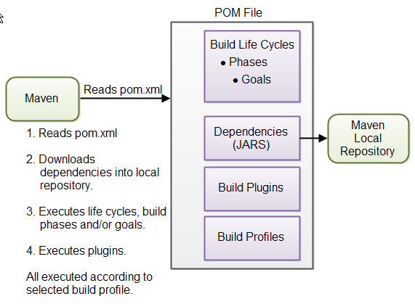

 | 这些概念先简单地解释一下，更多的细节放在本教程的具体小节中。

 | POM文件
 | 当你执行一条Maven命令的时候，你会传入一个pom文件。Maven会在该pom文件描述的资源上执行该命令。

 | 构建生命周期、阶段和目标
 | Maven的构建过程被分解为构建生命周期、阶段和目标。一个构建周期由一系列的构建阶段组成，每一个构建阶段由一系列的目标组成。当你运行Maven的时候，你会传入一条命令。
 | 这条命令就是构建生命周期、阶段或目标的名字。如果执行一个生命周期，该生命周期内的所有构建阶段都会被执行。如果执行一个构建阶段，在预定义的构建阶段中，所有处于当前构建阶段之前的阶段也都会被执行。

 | 依赖和仓库
 | Maven执行时，其中一个首要目标就是检查项目的依赖。依赖是你的项目用到的jar文件（java库）。如果在本地仓库中不存在该依赖，则Maven会从中央仓库下载并放到本地仓库。
 | 本地仓库只是你电脑硬盘上的一个目录。你可以根据需要制定本地仓库的位置。你也可以指定下载依赖的远程仓库的地址。这些将会在后续的小节中详细介绍。

 | 插件
 | 构建插件可以向构建阶段中增加额外的构建目标。如果Maven标准的构建阶段和目标无法满足项目构建的需求，你可以在POM文件里增加插件。Maven有一些标准的插件供选用，如果需要你可以自己实现插件。

 | 配置文件
 | 配置文件用于以不同的方式构建项目。比如，你可能需要在本地环境构建，用于开发和测试，你也可能需要构建后用于开发环境。这两个构建过程是不同的。在POM文件中增加不同的构建配置，
 | 可以启用不同的构建过程。当运行Maven时，可以指定要使用的配置。

 | Maven与Ant
 | Ant是Apache另一个流行的构建工具。如果你熟悉Ant，正在学习Maven，你将会注意到两者在方法上的区别。
 | Ant使用命令式的方式，即你需要在Ant构建文件里指定Ant应该执行的操作。你可以指定低级别的操作，如复制文件、编译代码等。你指定操作，还需要执行这些操作执行的顺序。Ant没有默认的目录结构。
 | Maven使用声明式的方式，即你需要在POM文件里指定做什么，而不是如何做。POM文件描述项目的资源-而不是如何构建。相比而言，Ant构建文件描述的是如何构建项目。在Maven里，
 | 如何构建是在“Maven 构建声明周期、阶段和目标”中预定义的。

 | Maven POM 文件
 | Maven的POM文件是一个xml文件，描述项目用到的资源，包括源代码目录、测试代码目录等的位置，以及项目依赖的外部jar包。
 | POM文件描述的是构建“什么”，而不是“如何”构建。如何构建是取决于Maven的构建阶段和目标。当然，如果需要，你也可以向Maven构建阶段中添加自定义的目标。
 | 每一个项目都有一个POM文件。POM文件即pom.xml，应该放在项目的根目录下。一个项目如果分为多个子项目，一般来讲，父项目有一个POM文件，每一个子项目都有一个POM文件。
 | 在这种结构下，既可以一步构建整个项目，也可以各个子项目分开构建。

 | 本文剩下的章节，主要介绍POM文件最重要的部分。POM文件的完整文档，参考[Maven POM Reference](http://maven.apache.org/pom.html)
 | 如下为一个最小化的POM文件示例：
 | <project xmlns=”http://maven.apache.org/POM/4.0.0″
 | xmlns:xsi=”http://www.w3.org/2001/XMLSchema-instance”
 | xsi:schemaLocation=”http://maven.apache.org/POM/4.0.0
 | http://maven.apache.org/xsd/maven-4.0.0.xsd”>
 | <modelVersion>4.0.0</modelVersion>

 | <groupId>com.jenkov</groupId>
 | <artifactId>java-web-crawler</artifactId>
 | <version>1.0.0</version>
 | </project>

 | *modelVersion*属性表示使用的POM模型的版本。选择和你正在使用的Maven版本一致的版本即可。版本4.0.0适用于Maven 2和3。

 | *groupId”属性是一个组织或者项目（比如开源项目）的唯一ID。大多数情况下，你会使用项目的java包的根名称作为group ID。例如，对于我自己的Java网络爬虫项目，我会使用com.jenkov作为group ID。
 | 如果这个项目是一个由很多独立的贡献者组成的开源项目，也许选择与项目相关的名称作为group ID，比选择与我的公司相关的名称名作为group ID要合理地多。因此，选择com.javawebcrawler作为group ID。

 | groupId不一定非要使用Java的包名，也不一定要使用.分隔符来分隔ID中的词。但是，如果你这么使用，项目将会位于Maven仓库的结构化目录中，该结构化目录与group ID匹配。
 | 每一个.是一个目录分隔符，每一个词都表示一个目录。
 | group ID为com.jenkov的项目将位于目录MAVEN_REPO/com/jenkov中。目录路径中的MAVEN_REPO表示Maven仓库的路径。

 | *artifactId*属性包含你正在构建的项目的名称。以我的Java网络爬虫项目来说，artifact ID为java-web-crawler。artifact ID是Maven仓库中group ID目录下的子目录名。artifact ID也是构建完项目后生成的jar包的文件名的一部分。
 | 构建过程的输出，即构建结果，在Maven中成为构件（artifact）。通常它就是一个jar包、war包或者EAR包，蛋它也可以是别的。

 | *versionId包含项目的版本号。如果你的项目有不同的发行版，比如开源API，对构建过程版本化是很有用的。如果使用版本，项目的用户就可以查看项目的具体版本。版本号是artifact ID目录下的子目录名。
 | 版本号也用作构建结果名称的一部分。（即jar包文件名的一部分–译者注）
 | 上文中的groupId，artifactId和version属性，在项目构建后会生成一个jar文件，位于Maven仓库的如下路径中（目录和文件名）：MAVEN_REPO/com/jenkov/java-web-crawler/1.0.0/java-web-crawler-1.0.0.jar

 | 如果你的项目使用[Maven目录结构](http://tutorials.jenkov.com/maven/maven-tutorial.html#maven-directory-structure)，而且项目没有外部依赖，上面的最简化POM文件就是你构建项目所需的所有配置了。

 | 如果你的项目不遵从标准的目录结构，有外部依赖或者在构建过程中需要加入额外操作，你需要向POM文件中添加更多的配置。更多的配置查阅[Maven POM 参考]（链接在上文）。

 | 通常，你可以向POM文件中增加各种配置，这些配置告诉Maven如何更好地构建你的项目。查阅Maven的POM参考，了解更多的配置。
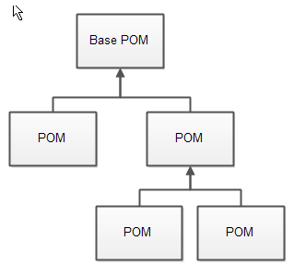
 | 父pom

 | 所有的Maven pom文件都继承自一个父pom。如果没有指定父pom，则该pom文件继承自根pom。pom文件的继承关系如下图所示：
 | 可以让一个pom文件显式地继承另一个pom文件。这样，可以通过修改公共父pom文件的设置来修改所有子pom文件的设置。
 | 在pom文件的起始处指定父pom，例如：

 | <project xmlns=”http://maven.apache.org/POM/4.0.0″
 | xmlns:xsi=”http://www.w3.org/2001/XMLSchema-instance”
 | xsi:schemaLocation=”http://maven.apache.org/POM/4.0.0
 | http://maven.apache.org/xsd/maven-4.0.0.xsd”>
 | <modelVersion>4.0.0</modelVersion>

 | <parent>
 | <groupId>org.codehaus.mojo</groupId>
 | <artifactId>my-parent</artifactId>
 | <version>2.0</version>
 | <relativePath>../my-parent</relativePath>
 | </parent>

 | <artifactId>my-project</artifactId>
 | …
 | </project>

 | 子pom文件的设置可以覆盖父pom文件的设置，只需要在子pom文件里指定新的设置即可。
 | 关于pom文件继承更详细的内容可以参考Maven POM文档。

 | 有效pom
 | 考虑到pom文件的继承关系，当Maven执行的时候可能很难确定最终的pom文件的内容。总的pom文件（所有继承关系生效后）被称为有效pom（effective pom）。可以使用以下的命令让Maven打印出当前的有效pom：
 | mvn help:effective-pom
 | 执行以上命令，Maven会将有效pom输出到命令行。

 | Maven配置文件
 | Maven有两个配置文件。配置文件里的设置，对所有的pom文件都是有效的。比如，你可以配置：
 | 本地仓库的路径；
 | 当前的编译配置选项
 | 等等

 | 配置文件名为settings.xml，两个配置文件分别为：
 | + Maven安装目录中：$M2_HOME/conf/settings.xml
 | + 用户主目录中：${user.home}/.m2/settings.xml

 | 两个配置文件都是可选的。如果两个文件都存在，则用户目录下的配置会覆盖Maven安装目录中的配置。
 | 关于Maven配置文件，参考[Maven配置文档](http://maven.apache.org/settings.html)

 | 让Maven跑起来
 | 当你安装好了Maven，并且在项目的根目录下创建了POM文件，可以在项目上运行Maven了。
 | 运行Maven只需在命令行执行`mvn`命令即可。当执行`mvn`命令时，将构建周期、阶段或目标作为参数传进去，Maven就会执行它们。例如：
 | mvn install
 | 该命令执行`install`阶段（是默认构建阶段的一部分），编译项目，将打包的JAR文件复制到本地的Maven仓库。事实上，该命令在执行install之前，会执行在构建周期序列中位于install之前的所有阶段。

 | 你可以向mvn命令传入多个参数，执行多个构建周期或阶段，如：
 | mvn clean install
 | 该命令首先执行clean构建周期，删除Maven输出目录中已编译的类文件，然后执行install构建阶段。
 | 也可以执行一个Maven目标（构建阶段的一部分），将构建阶段与目标名以冒号(:)相连，作为参数一起传给Maven命令。例如：
 | mvn dependency:copy-dependencies
 | 该命令执行`dependency`构建阶段中的`copy-dependencies`目标。

配置文件
pom.xml配置文件详解
 | setting.xml主要用于配置maven的运行环境等一系列通用的属性，是全局级别的配置文件；而pom.xml主要描述了项目的maven坐标，依赖关系，开发者需要遵循的规则，缺陷管理系统，
 | 组织和licenses，以及其他所有的项目相关因素，是项目级别的配置文件。

 | 基础配置
 | 一个典型的pom.xml文件配置如下：
 | <project xmlns="http://maven.apache.org/POM/4.0.0" xmlns:xsi="http://www.w3.org/2001/XMLSchema-instance"
 | xsi:schemaLocation="http://maven.apache.org/POM/4.0.0http://maven.apache.org/xsd/maven-4.0.0.xsd">

 | <!-- 模型版本。maven2.0必须是这样写，现在是maven2唯一支持的版本 -->
 | <modelVersion>4.0.0</modelVersion>

 | <!-- 公司或者组织的唯一标志，并且配置时生成的路径也是由此生成， 如com.winner.trade，maven会将该项目打成的jar包放本地路径：/com/winner/trade -->
 | <groupId>com.winner.trade</groupId>
 | <!-- 本项目的唯一ID，一个groupId下面可能多个项目，就是靠artifactId来区分的 -->
 | <artifactId>trade-core</artifactId>
 | <!-- 本项目目前所处的版本号 -->
 | <version>1.0.0-SNAPSHOT</version>
 | <!-- 打包的机制，如pom,jar, maven-plugin, ejb, war, ear, rar, par，默认为jar -->
 | <packaging>jar</packaging>

 | <!-- 帮助定义构件输出的一些附属构件,附属构件与主构件对应，有时候需要加上classifier才能唯一的确定该构件 不能直接定义项目的classifer,因为附属构件不是项目直接默认生成的，而是由附加的插件帮助生成的 -->
 | <classifier>...</classifier>

 | <!-- 定义本项目的依赖关系 -->
 | <dependencies>

 | <!-- 每个dependency都对应这一个jar包 -->
 | <dependency>

 | <!--一般情况下，maven是通过groupId、artifactId、version这三个元素值（俗称坐标）来检索该构件， 然后引入你的工程。如果别人想引用你现在开发的这个项目（前提是已开发完毕并发布到了远程仓库），-->
 | <!--就需要在他的pom文件中新建一个dependency节点，将本项目的groupId、artifactId、version写入， maven就会把你上传的jar包下载到他的本地 -->
 | <groupId>com.winner.trade</groupId>
 | <artifactId>trade-test</artifactId>
 | <version>1.0.0-SNAPSHOT</version>

 | <!-- maven认为，程序对外部的依赖会随着程序的所处阶段和应用场景而变化，所以maven中的依赖关系有作用域(scope)的限制。 -->
 | <!--scope包含如下的取值：compile（编译范围）、provided（已提供范围）、runtime（运行时范围）、test（测试范围）、system（系统范围） -->
 | <scope>test</scope>

 | <!-- 设置指依赖是否可选，默认为false,即子项目默认都继承:为true,则子项目必需显示的引入，与dependencyManagement里定义的依赖类似 -->
 | <optional>false</optional>

 | <!-- 屏蔽依赖关系。 比如项目中使用的libA依赖某个库的1.0版，libB依赖某个库的2.0版，现在想统一使用2.0版，就应该屏蔽掉对1.0版的依赖 -->
 | <exclusions>
 | <exclusion>
 | <groupId>org.slf4j</groupId>
 | <artifactId>slf4j-api</artifactId>
 | </exclusion>
 | </exclusions>

 | </dependency>

 | </dependencies>

 | <!-- 为pom定义一些常量，在pom中的其它地方可以直接引用 使用方式 如下 ：${file.encoding} -->
 | <properties>
 | <file.encoding>UTF-8</file.encoding>
 | <java.source.version>1.5</java.source.version>
 | <java.target.version>1.5</java.target.version>
 | </properties>

 | ...
 | </project>

 | 一般来说，上面的几个配置项对任何项目都是必不可少的，定义了项目的基本属性。
 | 这里有必要对一个不太常用的属性classifier做一下解释，因为有时候引用某个jar包，classifier不写的话会报错。

 | classifier元素用来帮助定义构件输出的一些附属构件。附属构件与主构件对应，比如主构件是 kimi-app-2.0.0.jar，该项目可能还会通过使用一些插件生成 如kimi-app-2.0.0-javadoc.jar （Java文档）、
 | kimi-app-2.0.0-sources.jar（Java源代码） 这样两个附属构件。这时候，javadoc、sources就是这两个附属构件的classifier，这样附属构件也就拥有了自己唯一的坐标。
 | classifier的用途在于:
 | 1. maven download javadoc / sources jar包的时候，需要借助classifier指明要下载那个附属构件
 | 2. 引入依赖的时候，有时候仅凭groupId、artifactId、version无法唯一的确定某个构件，需要借助classifier来进一步明确目标。比如JSON-lib，有时候会同一个版本会提供多个jar包，在JDK1.5环境下是一套，
 | 在JDK1.3环境下是一套：

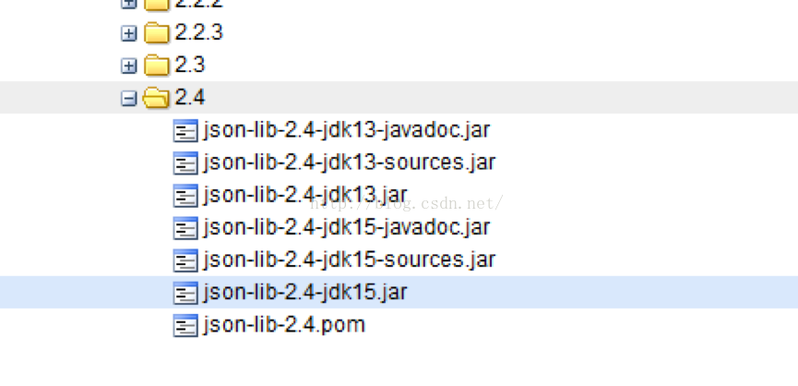

 | 引用它的时候就要注明JDK版本，否则maven不知道你到底需要哪一套jar包：

 | <dependency>
 | <groupId>net.sf.json-lib</groupId>
 | <artifactId>json-lib</artifactId>
 | <version>2.4</version>
 | <classifier>jdk15</classifier>
 | </dependency>

 | 构建配置

 | <build>
 | <!-- 产生的构件的文件名，默认值是${artifactId}-${version}。 -->
 | <finalName>myPorjectName</finalName>
 | <!-- 构建产生的所有文件存放的目录,默认为${basedir}/target，即项目根目录下的target -->
 | <directory>${basedir}/target</directory>
 | <!--当项目没有规定目标（Maven2叫做阶段（phase））时的默认值， -->
 | <!--必须跟命令行上的参数相同例如jar:jar，或者与某个阶段（phase）相同例如install、compile等 -->
 | <defaultGoal>install</defaultGoal>

 | <!--当filtering开关打开时，使用到的过滤器属性文件列表。 -->
 | <!--项目配置信息中诸如${spring.version}之类的占位符会被属性文件中的实际值替换掉 -->
 | <filters>
 | <filter>../filter.properties</filter>
 | </filters>

 | <!--项目相关的所有资源路径列表，例如和项目相关的配置文件、属性文件，这些资源被包含在最终的打包文件里。 -->
 | <resources>
 | <resource>
 | <!--描述了资源的目标路径。该路径相对target/classes目录（例如${project.build.outputDirectory}）。 -->
 | <!--举个例子，如果你想资源在特定的包里(org.apache.maven.messages)，你就必须该元素设置为org/apache/maven/messages。 -->
 | <!--然而，如果你只是想把资源放到源码目录结构里，就不需要该配置。 -->
 | <targetPath>resources</targetPath>
 | <!--是否使用参数值代替参数名。参数值取自properties元素或者文件里配置的属性，文件在filters元素里列出。 -->
 | <filtering>true</filtering>
 | <!--描述存放资源的目录，该路径相对POM路径 -->
 | <directory>src/main/resources</directory>

 | <!--包含的模式列表 -->
 | <includes>
 | <include>**/*.properties</include>
 | <include>**/*.xml</include>
 | </includes>

 | <!--排除的模式列表 如果<include>与<exclude>划定的范围存在冲突，以<exclude>为准 -->
 | <excludes>
 | <exclude>jdbc.properties</exclude>
 | </excludes>
 | </resource>
 | </resources>

 | <!--单元测试相关的所有资源路径，配制方法与resources类似 -->
 | <testResources>
 | <testResource>
 | <targetPath />
 | <filtering />
 | <directory />
 | <includes />
 | <excludes />
 | </testResource>
 | </testResources>

 | <!--项目源码目录，当构建项目的时候，构建系统会编译目录里的源码。该路径是相对于pom.xml的相对路径。 -->
 | <sourceDirectory>${basedir}\src\main\java</sourceDirectory>
 | <!--项目脚本源码目录，该目录和源码目录不同， <!-- 绝大多数情况下，该目录下的内容会被拷贝到输出目录(因为脚本是被解释的，而不是被编译的)。 -->
 | <scriptSourceDirectory>${basedir}\src\main\scripts
 | </scriptSourceDirectory>
 | <!--项目单元测试使用的源码目录，当测试项目的时候，构建系统会编译目录里的源码。该路径是相对于pom.xml的相对路径。 -->
 | <testSourceDirectory>${basedir}\src\test\java</testSourceDirectory>
 | <!--被编译过的应用程序class文件存放的目录。 -->
 | <outputDirectory>${basedir}\target\classes</outputDirectory>
 | <!--被编译过的测试class文件存放的目录。 -->
 | <testOutputDirectory>${basedir}\target\test-classes
 | </testOutputDirectory>
 | <!--项目的一系列构建扩展,它们是一系列build过程中要使用的产品，会包含在running bulid‘s classpath里面。 -->
 | <!--他们可以开启extensions，也可以通过提供条件来激活plugins。 -->
 | <!--简单来讲，extensions是在build过程被激活的产品 -->

 | <extensions>
 | <!--例如，通常情况下，程序开发完成后部署到线上Linux服务器，可能需要经历打包、 -->
 | <!--将包文件传到服务器、SSH连上服务器、敲命令启动程序等一系列繁琐的步骤。 -->
 | <!--实际上这些步骤都可以通过Maven的一个插件 wagon-maven-plugin 来自动完成 -->
 | <!--下面的扩展插件wagon-ssh用于通过SSH的方式连接远程服务器， -->
 | <!--类似的还有支持ftp方式的wagon-ftp插件 -->
 | <extension>
 | <groupId>org.apache.maven.wagon</groupId>
 | <artifactId>wagon-ssh</artifactId>
 | <version>2.8</version>
 | </extension>
 | </extensions>

 | <!--使用的插件列表 。 -->
 | <plugins>
 | <plugin>
 | <groupId></groupId>
 | <artifactId>maven-assembly-plugin</artifactId>
 | <version>2.5.5</version>

 | <!--在构建生命周期中执行一组目标的配置。每个目标可能有不同的配置。 -->
 | <executions>
 | <execution>
 | <!--执行目标的标识符，用于标识构建过程中的目标，或者匹配继承过程中需要合并的执行目标 -->
 | <id>assembly</id>
 | <!--绑定了目标的构建生命周期阶段，如果省略，目标会被绑定到源数据里配置的默认阶段 -->
 | <phase>package</phase>
 | <!--配置的执行目标 -->
 | <goals>
 | <goal>single</goal>
 | </goals>
 | <!--配置是否被传播到子POM -->
 | <inherited>false</inherited>
 | </execution>
 | </executions>

 | <!--作为DOM对象的配置,配置项因插件而异 -->
 | <configuration>
 | <finalName>${finalName}</finalName>
 | <appendAssemblyId>false</appendAssemblyId>
 | <descriptor>assembly.xml</descriptor>
 | </configuration>

 | <!--是否从该插件下载Maven扩展（例如打包和类型处理器）， -->
 | <!--由于性能原因，只有在真需要下载时，该元素才被设置成true。 -->
 | <extensions>false</extensions>

 | <!--项目引入插件所需要的额外依赖 -->
 | <dependencies>
 | <dependency>...</dependency>
 | </dependencies>

 | <!--任何配置是否被传播到子项目 -->
 | <inherited>true</inherited>
 | </plugin>
 | </plugins>

 | <!--主要定义插件的共同元素、扩展元素集合，类似于dependencyManagement， -->
 | <!--所有继承于此项目的子项目都能使用。该插件配置项直到被引用时才会被解析或绑定到生命周期。 -->
 | <!--给定插件的任何本地配置都会覆盖这里的配置 -->
 | <pluginManagement>
 | <plugins>...</plugins>
 | </pluginManagement>
 | </build>

 | pom里面的仓库与setting.xml里的仓库功能是一样的。主要的区别在于，pom里的仓库是个性化的。比如一家大公司里的setting文件是公用的，所有项目都用一个setting文件，
 | 但各个子项目却会引用不同的第三方库，所以就需要在pom里设置自己需要的仓库地址。

 | 分发配置
 | <!--项目分发信息，在执行mvn deploy后表示要发布的位置。 -->
 | <!--有了这些信息就可以把网站部署到远程服务器或者把构件部署到远程仓库。 -->
 | <distributionManagement>
 | <!--部署项目产生的构件到远程仓库需要的信息 -->
 | <repository>
 | <!--是分配给快照一个唯一的版本号（由时间戳和构建流水号），还是每次都使用相同的版本号 -->
 | <!--参见repositories/repository元素 -->
 | <uniqueVersion>true</uniqueVersion>
 | <id> repo-id </id>
 | <name> repo-name</name>
 | <url>file://${basedir}/target/deploy </url>
 | <layout />
 | </repository>

 | <!--构件的快照部署到哪里,如果没有配置该元素，默认部署到repository元素配置的仓库 -->
 | <snapshotRepository>
 | <uniqueVersion />
 | <id />
 | <name />
 | <url />
 | <layout />
 | </snapshotRepository>

 | <!--部署项目的网站需要的信息 -->
 | <site>
 | <!--部署位置的唯一标识符，用来匹配站点和settings.xml文件里的配置 -->
 | <id> site-id </id>
 | <!--部署位置的名称 -->
 | <name> site-name</name>
 | <!--部署位置的URL，按protocol://hostname/path形式 -->
 | <url>scp://svn.baidu.com/banseon:/var/www/localhost/banseon-web </url>
 | </site>

 | <!--项目下载页面的URL。如果没有该元素，用户应该参考主页。 -->
 | <!--使用该元素的原因是：帮助定位那些不在仓库里的构件（由于license限制）。 -->
 | <downloadUrl />

 | <!--如果构件有了新的groupID和artifact ID（构件移到了新的位置），这里列出构件的重定位信息。 -->
 | <relocation>
 | <!--构件新的group ID -->
 | <groupId />
 | <!--构件新的artifact ID -->
 | <artifactId />
 | <!--构件新的版本号 -->
 | <version />
 | <!--显示给用户的，关于移动的额外信息，例如原因。 -->
 | <message />
 | </relocation>

 | <!--给出该构件在远程仓库的状态。不得在本地项目中设置该元素，因为这是工具自动更新的。 -->
 | <!--有效的值有：none（默认），converted（仓库管理员从Maven 1 POM转换过来）， -->
 | <!--partner（直接从伙伴Maven 2仓库同步过来），deployed（从Maven 2实例部署），verified（被核实时正确的和最终的）。 -->
 | <status />
 | </distributionManagement>

 | 仓库配置

 | <!--发现依赖和扩展的远程仓库列表。 -->
 | <repositories>
 | <!--包含需要连接到远程仓库的信息 -->
 | <repository>
 | <!--如何处理远程仓库里发布版本的下载 -->
 | <releases>
 | <!--true或者false表示该仓库是否为下载某种类型构件（发布版，快照版）开启。 -->
 | <enabled />
 | <!--该元素指定更新发生的频率。Maven会比较本地POM和远程POM的时间戳。 -->
 | <!--这里的选项是：always（一直），daily（默认，每日）， -->
 | <!--interval：X（这里X是以分钟为单位的时间间隔），或者never（从不）。 -->
 | <updatePolicy />
 | <!--当Maven验证构件校验文件失败时该怎么做： -->
 | <!--ignore（忽略），fail（失败），或者warn（警告）。 -->
 | <checksumPolicy />
 | </releases>

 | <!--如何处理远程仓库里快照版本的下载。有了releases和snapshots这两组配置， -->
 | <!--POM就可以在每个单独的仓库中，为每种类型的构件采取不同的策略。 -->
 | <!--例如，可能有人会决定只为开发目的开启对快照版本下载的支持 -->
 | <snapshots>
 | <enabled />
 | <updatePolicy />
 | <checksumPolicy />
 | </snapshots>

 | <!--远程仓库唯一标识符。可以用来匹配在settings.xml文件里配置的远程仓库 -->
 | <id> repo-id </id>
 | <!--远程仓库名称 -->
 | <name> repo-name</name>
 | <!--远程仓库URL，按protocol://hostname/path形式 -->
 | <url>http://192.168.1.169:9999/repository/ </url>
 | <!--用于定位和排序构件的仓库布局类型-可以是default（默认）或者legacy（遗留）。 -->
 | <!--Maven 2为其仓库提供了一个默认的布局； -->
 | <!--然而，Maven1.x有一种不同的布局。 -->
 | <!--我们可以使用该元素指定布局是default（默认）还是legacy（遗留）。 -->
 | <layout> default</layout>
 | </repository>
 | </repositories>

 | <!--发现插件的远程仓库列表，这些插件用于构建和报表 -->
 | <pluginRepositories>
 | <!--包含需要连接到远程插件仓库的信息.参见repositories/repository元素 -->
 | <pluginRepository />
 | </pluginRepositories>

 | profile配置

 | <!--在列的项目构建profile，如果被激活，会修改构建处理 -->
 | <profiles>
 | <!--根据环境参数或命令行参数激活某个构建处理 -->
 | <profile>
 | <!--自动触发profile的条件逻辑。Activation是profile的开启钥匙。 -->
 | <activation>
 | <!--profile默认是否激活的标识 -->
 | <activeByDefault>false</activeByDefault>
 | <!--activation有一个内建的java版本检测，如果检测到jdk版本与期待的一样，profile被激活。 -->
 | <jdk>1.7</jdk>

 | <!--当匹配的操作系统属性被检测到，profile被激活。os元素可以定义一些操作系统相关的属性。 -->
 | <os>
 | <!--激活profile的操作系统的名字 -->
 | <name>Windows XP</name>
 | <!--激活profile的操作系统所属家族(如 'windows') -->
 | <family>Windows</family>
 | <!--激活profile的操作系统体系结构 -->
 | <arch>x86</arch>
 | <!--激活profile的操作系统版本 -->
 | <version>5.1.2600</version>
 | </os>

 | <!--如果Maven检测到某一个属性（其值可以在POM中通过${名称}引用），其拥有对应的名称和值，Profile就会被激活。 -->
 | <!-- 如果值字段是空的，那么存在属性名称字段就会激活profile，否则按区分大小写方式匹配属性值字段 -->
 | <property>
 | <!--激活profile的属性的名称 -->
 | <name>mavenVersion</name>
 | <!--激活profile的属性的值 -->
 | <value>2.0.3</value>
 | </property>

 | <!--提供一个文件名，通过检测该文件的存在或不存在来激活profile。missing检查文件是否存在，如果不存在则激活profile。 -->
 | <!--另一方面，exists则会检查文件是否存在，如果存在则激活profile。 -->
 | <file>
 | <!--如果指定的文件存在，则激活profile。 -->
 | <exists>/usr/local/hudson/hudson-home/jobs/maven-guide-zh-to-production/workspace/</exists>
 | <!--如果指定的文件不存在，则激活profile。 -->
 | <missing>/usr/local/hudson/hudson-home/jobs/maven-guide-zh-to-production/workspace/</missing>
 | </file>
 | </activation>

 | <id />
 | <build />
 | <modules />
 | <repositories />
 | <pluginRepositories />
 | <dependencies />
 | <reporting />
 | <dependencyManagement />
 | <distributionManagement />
 | <properties />
 | </profile>
 | </profiles>

 | profile配置项在setting.xml中也有，是pom.xml中profile元素的裁剪版本，包含了id，activation, repositories, pluginRepositories和 properties元素。这里的profile元素只包含这五个子元素是因为setting.xml只关心构建系统
 | 这个整体（这正是settings.xml文件的角色定位），而非单独的项目对象模型设置。如果一个settings中的profile被激活，它的值会覆盖任何其它定义在POM中或者profile.xml中的带有相同id的profile。
 | pom.xml中的profile可以看做pom.xml的副本，拥有与pom.xml相同的子元素与配置方法。它包含可选的activation（profile的触发器）和一系列的changes。例如test过程可能会指向不同的数据库（相对最终的deployment）
 | 或者不同的dependencies或者不同的repositories，并且是根据不同的JDK来改变的。只需要其中一个成立就可以激活profile，如果第一个条件满足了，那么后面就不会在进行匹配。

 | 报表配置

 | <!--描述使用报表插件产生报表的规范,特定的maven 插件能输出相应的定制和配置报表. -->
 | <!--当用户执行“mvn site”，这些报表就会运行,在页面导航栏能看到所有报表的链接。 -->
 | <reporting>
 | <!--true，则网站不包括默认的报表。这包括“项目信息”菜单中的报表。 -->
 | <excludeDefaults />
 | <!--所有产生的报表存放到哪里。默认值是${project.build.directory}/site。 -->
 | <outputDirectory />
 | <!--使用的报表插件和他们的配置。 -->
 | <plugins>
 | <plugin>
 | <groupId />
 | <artifactId />
 | <version />
 | <inherited />

 | <configuration>
 | <links>
 | <link>http://java.sun.com/j2se/1.5.0/docs/api/</link>
 | </links>
 | </configuration>

 | <!--一组报表的多重规范，每个规范可能有不同的配置。 -->
 | <!--一个规范（报表集）对应一个执行目标 。例如，有1，2，3，4，5，6，7，8，9个报表。 -->
 | <!--1，2，5构成A报表集，对应一个执行目标。2，5，8构成B报表集，对应另一个执行目标 -->
 | <reportSets>
 | <!--表示报表的一个集合，以及产生该集合的配置 -->
 | <reportSet>
 | <!--报表集合的唯一标识符，POM继承时用到 -->
 | <id>sunlink</id>
 | <!--产生报表集合时，被使用的报表的配置 -->
 | <configuration />
 | <!--配置是否被继承到子POMs -->
 | <inherited />

 | <!--这个集合里使用到哪些报表 -->
 | <reports>
 | <report>javadoc</report>
 | </reports>
 | </reportSet>
 | </reportSets>
 | </plugin>
 | </plugins>
 | </reporting>

 | 环境配置

 | <!--项目的问题管理系统(Bugzilla, Jira, Scarab,或任何你喜欢的问题管理系统)的名称和URL，本例为 jira -->
 | <issueManagement>
 | <!--问题管理系统（例如jira）的名字， -->
 | <system> jira </system>
 | <!--该项目使用的问题管理系统的URL -->
 | <url> http://jira.clf.com/</url>
 | </issueManagement>

 | <!--项目持续集成信息 -->
 | <ciManagement>
 | <!--持续集成系统的名字，例如continuum -->
 | <system />
 | <!--该项目使用的持续集成系统的URL（如果持续集成系统有web接口的话）。 -->
 | <url />

 | <!--构建完成时，需要通知的开发者/用户的配置项。包括被通知者信息和通知条件（错误，失败，成功，警告） -->
 | <notifiers>
 | <!--配置一种方式，当构建中断时，以该方式通知用户/开发者 -->
 | <notifier>
 | <!--传送通知的途径 -->
 | <type />
 | <!--发生错误时是否通知 -->
 | <sendOnError />
 | <!--构建失败时是否通知 -->
 | <sendOnFailure />
 | <!--构建成功时是否通知 -->
 | <sendOnSuccess />
 | <!--发生警告时是否通知 -->
 | <sendOnWarning />
 | <!--不赞成使用。通知发送到哪里 -->
 | <address />
 | <!--扩展配置项 -->
 | <configuration />
 | </notifier>
 | </notifiers>
 | </ciManagement>

 | 项目信息配置

 | <!--项目的名称, Maven产生的文档用 -->
 | <name>banseon-maven </name>
 | <!--项目主页的URL, Maven产生的文档用 -->
 | <url>http://www.clf.com/ </url>
 | <!--项目的详细描述, Maven 产生的文档用。 当这个元素能够用HTML格式描述时 -->
 | <!--（例如，CDATA中的文本会被解析器忽略，就可以包含HTML标签），不鼓励使用纯文本描述。 -->
 | <!-- 如果你需要修改产生的web站点的索引页面，你应该修改你自己的索引页文件，而不是调整这里的文档。 -->
 | <description>A maven project to study maven. </description>
 | <!--描述了这个项目构建环境中的前提条件。 -->
 | <prerequisites>
 | <!--构建该项目或使用该插件所需要的Maven的最低版本 -->
 | <maven />
 | </prerequisites>
 | <!--项目创建年份，4位数字。当产生版权信息时需要使用这个值。 -->
 | <inceptionYear />

 | <!--项目相关邮件列表信息 -->
 | <mailingLists>
 | <!--该元素描述了项目相关的所有邮件列表。自动产生的网站引用这些信息。 -->
 | <mailingList>
 | <!--邮件的名称 -->
 | <name> Demo </name>
 | <!--发送邮件的地址或链接，如果是邮件地址，创建文档时，mailto: 链接会被自动创建 -->
 | <post> clf@126.com</post>
 | <!--订阅邮件的地址或链接，如果是邮件地址，创建文档时，mailto: 链接会被自动创建 -->
 | <subscribe> clf@126.com</subscribe>
 | <!--取消订阅邮件的地址或链接，如果是邮件地址，创建文档时，mailto: 链接会被自动创建 -->
 | <unsubscribe> clf@126.com</unsubscribe>
 | <!--你可以浏览邮件信息的URL -->
 | <archive> http:/hi.clf.com/</archive>
 | </mailingList>
 | </mailingLists>

 | <!--项目开发者列表 -->
 | <developers>
 | <!--某个项目开发者的信息 -->
 | <developer>
 | <!--SCM里项目开发者的唯一标识符 -->
 | <id> HELLO WORLD </id>
 | <!--项目开发者的全名 -->
 | <name> banseon </name>
 | <!--项目开发者的email -->
 | <email> banseon@126.com</email>
 | <!--项目开发者的主页的URL -->
 | <url />

 | <!--项目开发者在项目中扮演的角色，角色元素描述了各种角色 -->
 | <roles>
 | <role> Project Manager</role>
 | <role>Architect </role>
 | </roles>

 | <!--项目开发者所属组织 -->
 | <organization> demo</organization>
 | <!--项目开发者所属组织的URL -->
 | <organizationUrl>http://hi.clf.com/ </organizationUrl>
 | <!--项目开发者属性，如即时消息如何处理等 -->
 | <properties>
 | <dept> No </dept>
 | </properties>
 | <!--项目开发者所在时区， -11到12范围内的整数。 -->
 | <timezone> -5</timezone>
 | </developer>
 | </developers>

 | <!--项目的其他贡献者列表 -->
 | <contributors>
 | <!--项目的其他贡献者。参见developers/developer元素 -->
 | <contributor>
 | <name />
 | <email />
 | <url />
 | <organization />
 | <organizationUrl />
 | <roles />
 | <timezone />
 | <properties />
 | </contributor>
 | </contributors>

 | <!--该元素描述了项目所有License列表。应该只列出该项目的license列表，不要列出依赖项目的license列表。 -->
 | <!--如果列出多个license，用户可以选择它们中的一个而不是接受所有license。 -->
 | <licenses>
 | <!--描述了项目的license，用于生成项目的web站点的license页面，其他一些报表和validation也会用到该元素。 -->
 | <license>
 | <!--license用于法律上的名称 -->
 | <name> Apache 2 </name>
 | <!--官方的license正文页面的URL -->
 | <url>http://www.clf.com/LICENSE-2.0.txt </url>
 | <!--项目分发的主要方式： repo，可以从Maven库下载 manual， 用户必须手动下载和安装依赖 -->
 | <distribution> repo</distribution>
 | <!--关于license的补充信息 -->
 | <comments> Abusiness-friendly OSS license </comments>
 | </license>
 | </licenses>

 | <!--SCM(Source Control Management)标签允许你配置你的代码库，供Maven web站点和其它插件使用。 -->
 | <scm>
 | <!--SCM的URL,该URL描述了版本库和如何连接到版本库。欲知详情，请看SCMs提供的URL格式和列表。该连接只读。 -->
 | <connection>scm:svn:http://svn.baidu.com/banseon/maven/</connection>
 | <!--给开发者使用的，类似connection元素。即该连接不仅仅只读 -->
 | <developerConnection>scm:svn:http://svn.baidu.com/banseon/maven/
 | </developerConnection>
 | <!--当前代码的标签，在开发阶段默认为HEAD -->
 | <tag />
 | <!--指向项目的可浏览SCM库（例如ViewVC或者Fisheye）的URL。 -->
 | <url> http://svn.baidu.com/banseon</url>
 | </scm>

 | <!--描述项目所属组织的各种属性。Maven产生的文档用 -->
 | <organization>
 | <!--组织的全名 -->
 | <name> demo </name>
 | <!--组织主页的URL -->
 | <url> http://www.clf.com/</url>
 | </organization>

本机配置文件setting.xml：
 | <?xml version="1.0" encoding="utf-8"?>
 | <settings xmlns="http://maven.apache.org/SETTINGS/1.0.0" xmlns:xsi="http://www.w3.org/2001/XMLSchema-instance" xsi:schemaLocation="http://maven.apache.org/SETTINGS/1.0.0 http://maven.apache.org/xsd/settings-1.0.0.xsd">
 | <proxies>
 | <proxy>
 | <id>optional</id>
 | <active>true</active>
 | <protocol>http</protocol>
 | <!--<username xmlns="http://maven.apache.org/SETTINGS/1.0.0"></username>-->
 | <!--<password xmlns="http://maven.apache.org/SETTINGS/1.0.0"></password>-->
 | <host>PITC-Zscaler-China-Shanghai-IDC-Z1.proxy.corporate.ge.com</host>
 | <port>80</port>
 | <!--<nonProxyHosts xmlns="http://maven.apache.org/SETTINGS/1.0.0">local.net|some.host.com</nonProxyHosts>-->
 | </proxy>
 | </proxies>
 | <mirrors>
 | <mirror>
 | <id>central</id>
 | <name>Maven central Repository</name>
 | <url>http://central.maven.org/maven2/</url>
 | <mirrorOf>central</mirrorOf>
 | </mirror>
 | <mirror>
 | <id>repo2</id>
 | <mirrorOf>central</mirrorOf>
 | <name>Human Readable Name for this Mirror.</name>
 | <url>http://repo2.maven.org/maven2/</url>
 | </mirror>

 | <mirror>
 | <id>aliyun-repos</id>
 | <name>aliyun Releas</name>
 | <url>http://maven.aliyun.com/nexus/content/groups/public/</url>
 | <mirrorOf>central</mirrorOf>
 | </mirror>

 | <mirror>
 | <id>net-cn</id>
 | <mirrorOf>central</mirrorOf>
 | <name>Human Readable Name for this Mirror.</name>
 | <url>http://maven.net.cn/content/groups/public/</url>
 | </mirror>

 | <mirror>
 | <id>ui</id>
 | <mirrorOf>central</mirrorOf>
 | <name>Human Readable Name for this Mirror.</name>
 | <url>http://uk.maven.org/maven2/</url>
 | </mirror>

 | <mirror>
 | <id>ibiblio</id>
 | <mirrorOf>central</mirrorOf>
 | <name>Human Readable Name for this Mirror.</name>
 | <url>http://mirrors.ibiblio.org/pub/mirrors/maven2/</url>
 | </mirror>

 | <mirror>
 | <id>jboss-public-repository-group</id>
 | <mirrorOf>central</mirrorOf>
 | <name>JBoss Public Repository Group</name>
 | <url>http://repository.jboss.org/nexus/content/groups/public</url>
 | </mirror>
 | </mirrors>
 | </settings>

包管理
Maven pom文件中dependency scope用法
 | 在Maven中依赖的域有： compile、provided、runtime、system、test、import。
 | 依赖范围(Scope) |  | 编译classpath | 测试classpath | 运行时classpath | 传递性 | 说明
 | compile |  | Y | Y | Y | Y | spring-core
 | test |  | - | Y | - | - | junit
 | provided |  | Y | Y | - | - | servlet-api
 | runtime |  | - | Y | Y | Y | jdbc驱动
 | system |  | Y | Y | - | - | 本地jar包

 | compile（默认）
 | 当依赖的scope为compile的时候，那么当前这个依赖的包，会在编译的时候被加入进来，并且在打包（mvn package）的时候也会被加入进来。
 | 编译范围有效，在编译与打包时都会加入进去。

 | provided
 | 当依赖的scope为provided的时候，在编译和测试的时候有效，在执行（mvn package）进行打包时不会加入。比如， 我们开发一个web应用，在编译时我们需要依赖servlet-api.jar，但是在运行时我们不需要该 jar包，
 | 因为这个jar 包已由web服务器提供，如果在打包时又被加入进去，那么就可能产生冲突。此时我们就可以使用 provided 进行范围修饰。
 | system
 | 与provided相同，不过被依赖项不会从maven仓库获取，而是从本地文件系统拿，需要配合systemPath属性使用。比如：
 | <dependency>
 | <groupId>org.open</groupId>
 | <artifactId>open-core</artifactId>
 | <version>1.5</version>
 | <scope>system</scope>
 | <systemPath>${basedir}/WebContent/WEB-INF/lib/open-core.jar</systemPath>
 | </dependency>

 | runtime
 | 当依赖的scope为runtime的时候，在运行的时候才会依赖，在编译的时候不会依赖。比如，在编译的时候我们不需要JDBC API的jar包，而在运行的时候我们才需要JDBC驱动包。就可以使用runtime修饰。

 | test
 | 当依赖的scope为test的时候，指的的是在测试范围有效，在编译与打包的时候都不会使用这个依赖。

 | import
 | maven多模块项目结构中，可以使用parent 定义父项目，实现从父项目中继承依赖。但maven只能单继承，即一个项目只能使用一个parent标签定义父项目。
 | maven2.9之后的版本引入了一个新的功能，可以实现依赖上的多重继承。这个功能可以将依赖配置复杂的pom文件拆分成多个独立的pom文件。这样处理可以使得maven的pom配置更加简洁，同时可以复用这些pom依赖。
 | 比如，我们在开发spring boot 项目的时候，pom中会有如下配置：
 | <parent>
 | <groupId>org.springframework.boot</groupId>
 | <artifactId>spring-boot-starter-parent</artifactId>
 | <version>1.3.3.RELEASE</version>
 | </parent>
 | 但是，如果该项目是个maven子模块的话，就会出现问题。由于maven类似java是单继承，不能有两个parent，现在<parent></parent>标签已经用来引用父模块，现在又用来引用springboot，就会产生冲突。
 | 那解决办法就是： 使用dependencyManagement引入dependency，并且把scope属性改为import。如下：
 | <dependencyManagement>
 | <dependencies>
 | <dependency>
 | <groupId>org.springframework.boot</groupId>
 | <artifactId>spring-boot-dependencies</artifactId>
 | <version>2.1.6.RELEASE</version>
 | <type>pom</type>
 | <scope>import</scope>
 | </dependency>
 | </dependencies>
 | </dependencyManagement>

 | <dependencies>
 | <dependency>
 | <groupId>org.springframework.boot</groupId>
 | <artifactId>spring-boot-starter-web</artifactId>
 | </dependency>
 | </dependencies>
 | 注意：scope的import 属性只能在<dependencyManagement> 中使用，表示从其它的pom文件中导入dependency配置。
maven 引入外部jar包的几种方式
 | 方式1：dependency 本地jar包

 | <dependency>
 | <groupId>com.hope.cloud</groupId> <!--自定义-->
 | <artifactId>cloud</artifactId> <!--自定义-->
 | <version>1.0</version> <!--自定义-->
 | <scope>system</scope> <!--system，类似provided，需要显式提供依赖的jar以后，Maven就不会在Repository中查找它-->
 | <systemPath>${basedir}/lib/cloud.jar</systemPath> <!--项目根目录下的lib文件夹下-->
 | </dependency>

 | 方式2：编译阶段指定外部lib

 | <plugin>
 | <artifactId>maven-compiler-plugin</artifactId>
 | <version>2.3.2</version>
 | <configuration>
 | <source>1.8</source>
 | <target>1.8</target>
 | <encoding>UTF-8</encoding>
 | <compilerArguments>
 | <extdirs>lib</extdirs><!--指定外部lib-->
 | </compilerArguments>
 | </configuration>
 | </plugin>

 | 方式3：将外部jar打入本地maven仓库

 | cmd 进入jar包所在路径，执行以下命令

 | mvn install:install-file -Dfile=cloud.jar -DgroupId=com.hope.cloud -DartifactId=cloud -Dversion=1.0 -Dpackaging=jar

 | 引入依赖

 | <dependency>
 | <groupId>com.hope.cloud</groupId>
 | <artifactId>cloud</artifactId>
 | <version>1.0</version>
 | </dependency>

MAVEN依赖关系中Scope的作用
 | POM文件里面可以引用一些内置属性(Maven预定义可以直接使用)

 | ${basedir} 项目根目录
 | ${version}表示项目版本;
 | ${project.basedir}同${basedir};
 | ${project.version}表示项目版本,与${version}相同;
 | ${project.build.directory} 构建目录，缺省为target
 | ${project.build.sourceEncoding}表示主源码的编码格式;
 | ${project.build.sourceDirectory}表示主源码路径;
 | ${project.build.finalName}表示输出文件名称;
 | ${project.build.outputDirectory} 构建过程输出目录，缺省为target/classes

 | Dependency Scope 在POM 4中，<dependency>中还引入了<scope>，它主要管理依赖的部署。目前依赖项的作用域<scope>可以使用5个值：
 | 在定义项目的依赖项的时候，我们可以通过scope来指定该依赖项的作用范围。scope的取值有compile、runtime、test、provided、system和import。
 | compile：这是依赖项的默认作用范围，即当没有指定依赖项的scope时默认使用compile。compile范围内的依赖项在所有情况下都是有效的，包括运行、测试和编译时。
 | runtime：表示该依赖项只有在运行时才是需要的，在编译的时候不需要。这种类型的依赖项将在运行和test的类路径下可以访问。
 | test：表示该依赖项只对测试时有用，包括测试代码的编译和运行，对于正常的项目运行是没有影响的。
 | provided：表示该依赖项将由JDK或者运行容器在运行时提供，也就是说由Maven提供的该依赖项我们只有在编译和测试时才会用到，而在运行时将由JDK或者运行容器提供。
 | system：当scope为system时，表示该依赖项是我们自己提供的，不需要Maven到仓库里面去找。指定scope为system需要与另一个属性元素systemPath一起使用，它表示该依赖项在当前系统的位置，使用的是绝对路径。

 | 如何在Maven项目中引入本地包呢？
 | 比如我从其它项目打一个jar包，引入到现有项目中。
 | 方法一：将待引入的包放在目录下如lib目录下，修改pom文件，加入依赖并且scope要设置为system

 |  | 1. <dependencies>
 |  | 2. <dependency>
 |  | 3. <groupId>com.fbcds</groupId>
 |  | 4. <artifactId>fbcds</artifactId>
 |  | 5. <version>1.0</version>
 |  | 6. <scope>system</scope>
 |  | 7. <systemPath>${project.basedir}/lib/fbcds.jar</systemPath>
 |  | 8. </dependency>
 |  | 9. </dependencies>

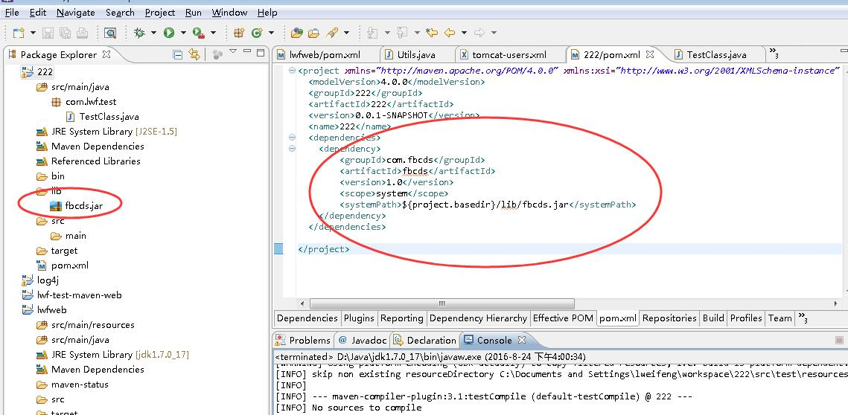

 |  | 上面设置完成后，运行mvn package命令执行成功。但打出来的包里面不包含lib目录和fbcds.jar这个引用的包，即打出来的包不是可执行的jar。所以个人开发的话可以使用这种方式，如果团队开发请使用方法二。

 |  | 方法二：将待引入的jar包安装到本地repository中
 |  | 1、先把待引入的jar包放在一个目录下，需要改一下包名，如fbcds.jar修改成fbcds-1.0.jar，如F:\lib目录，在命令行CD到lib目录，执行以下命令:
 |  |  | mvn install:install-file -Dfile=fbcds-1.0.jar -DgroupId=fbcds -DartifactId=fbcds -Dversion=1.0 -Dpackaging=jar
 |  |  | mvn install:install-file -Dfile=ojdbc7-1.0.jar -DgroupId=ojdbc7 -DartifactId=ojdbc7 -Dversion=1.0 -Dpackaging=jar
 |  | 2、修改项目pom文件加入包对应的依赖
 |  |  | 1. <dependencies>
 |  |  | 2. <dependency>
 |  |  | 3. <groupId>log4j</groupId>
 |  |  | 4. <artifactId>log4j</artifactId>
 |  |  | 5. <version>1.2.17</version>
 |  |  | 6. </dependency>
 |  |  | 7. <dependency>
 |  |  | 8. <groupId>fbcds</groupId>
 |  |  | 9. <artifactId>fbcds</artifactId>
 |  |  | 10. <version>1.0</version>
 |  |  | 11. </dependency>
 |  |  | 12. <dependency>
 |  |  | 13. <groupId>ojdbc7</groupId>
 |  |  | 14. <artifactId>ojdbc7</artifactId>
 |  |  | 15. <version>1.0</version>
 |  |  | 16. </dependency>
 |  |  | 17. </dependencies>

 |  |  | 上面的fbcds和ojdbc7就是新加的引用包的依赖。
 |  |  | 完成后，在本地仓库可看到对应的文件夹内容：

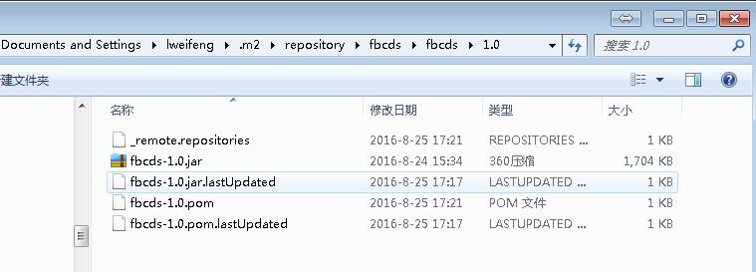

WebJars介绍及使用
 | WebJars是一个很神奇的东西，可以让大家以jar包的形式来使用前端的各种框架、组件。
 | WebJars是将客户端（浏览器）资源（JavaScript，Css等）打成jar包文件，以对资源进行统一依赖管理。WebJars的jar包部署在Maven中央仓库上。
 | 我们在开发Java web项目的时候会使用像Maven，Gradle等构建工具以实现对jar包版本依赖管理，以及项目的自动化管理，但是对于JavaScript，Css等前端资源包，我们只能采用拷贝到webapp下的方式，
 | 这样做就无法对这些资源进行依赖管理。那么WebJars就提供给我们这些前端资源的jar包形势，我们就可以进行依赖管理。
 | WebJars能使Maven的依赖管理支持OSS的JavaScript库/CSS库，比如jQuery、Bootstrap等。

 | （1）添加js或者css库
 | pom.xml
 |  | <dependency>
 |  | <groupId>org.webjars</groupId>
 |  | <artifactId>bootstrap</artifactId>
 |  | <version>3.3.7-1</version>
 |  | </dependency>
 |  | <dependency>
 |  | <groupId>org.webjars</groupId>
 |  | <artifactId>jquery</artifactId>
 |  | <version>3.1.1</version>
 |  | </dependency>

 | src/main/resources/static/demo.html
 |  | <html>
 |  | <head>
 |  | <script src="/webjars/jquery/3.1.1/jquery.min.js"></script>
 |  | <script src="/webjars/bootstrap/3.3.7-1/js/bootstrap.min.js"></script>
 |  | <title>WebJars Demo</title>
 |  | <link rel="stylesheet" href="/webjars/bootstrap/3.3.7-1/css/bootstrap.min.css" />
 |  | </head>
 |  | <body>
 |  | <div class="container"><br/>
 |  | <div class="alert alert-success">
 |  | <a href="#" class="close" data-dismiss="alert" aria-label="close">×</a>
 |  | Hello, <strong>WebJars!</strong>
 |  | </div>
 |  | </div>
 |  | </body>
 |  | </html>

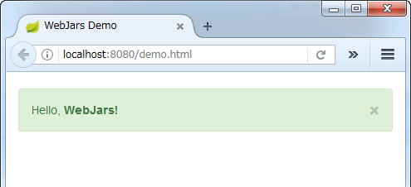
 | 启动应用访问 http://localhost:8080/demo.html

 | （2）省略版本号

 | 很少在代码中硬编码版本号，所以需要隐藏它。

 | pom.xml添加webjars-locator
 | org.springframework.web.servlet.resource.WebJarsResourceResolver
 |  | <dependency>
 |  | <groupId>org.webjars</groupId>
 |  | <artifactId>webjars-locator</artifactId>
 |  | <version>0.31</version>
 |  | </dependency>

 | src/main/resources/static/demo.html
 |  | <script src="/webjars/jquery/3.1.1/jquery.min.js"></script>
 |  | <script src="/webjars/bootstrap/3.3.7-1/js/bootstrap.min.js"></script>
 |  | <title>WebJars Demo</title>
 |  | <link rel="stylesheet" href="/webjars/bootstrap/3.3.7-1/css/bootstrap.min.css" />
 |  | ->
 |  | <script src="/webjars/jquery/jquery.min.js"></script>
 |  | <script src="/webjars/bootstrap/js/bootstrap.min.js"></script>
 |  | <title>WebJars Demo</title>
 |  | <link rel="stylesheet" href="/webjars/bootstrap/css/bootstrap.min.css" />

 | 启动应用再次访问 http://localhost:8080/demo.html 结果和上边一样。

 | 引入的开源JavaScript库/CSS库将会以jar的形式被打包进工程!
 | spring-boot-demo1-0.0.1-SNAPSHOT.jar\BOOT-INF\lib
 | 引用
 | bootstrap-3.3.7-1.jar
 | └─ META-INF
 | └─ resources
 | └─ webjars
 | └─ bootstrap
 | └─ 3.3.7-1
 | ├─ css
 | | ├─ bootstrap.min.css
 | | ├─ bootstrap.min.css.gz # Gzip文件
 | ...

 | 引用
 | jquery-3.1.1.jar
 | └─ META-INF
 | └─ resources
 | └─ webjars
 | └─ jquery
 | └─ 3.1.1
 | ├─ jquery.min.js
 | ...

